工作表1
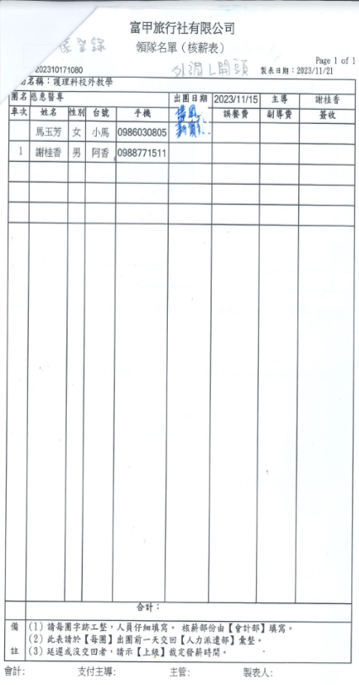

富甲旅行社有限公司
依登錄
領隊名單(核薪表)
202310171080
外調亂開頭製表日期:2023/11/21
Page 1 of 1
名稱:護理科校外教學
團名慈惠醫專
車次 姓名 性別 台號 手機
出團日期 2023/11/15 主導 清风 誤餐費 副導費 馬玉芳 女 小馬 0986030805 新
1 謝桂香 男 阿香 0988771511
謝桂香
簽收
合計:
備 (1)請每團字跡工整,人員仔細填寫·核薪部份由【會計部】填寫。
(2)此表請於【每團】出團前一天交回【人力派遣部】彙整。
註(3)延遲或沒交回者,請示【上級】裁定發薪時間。
會計:
支付主導:
主管:
製表人:

